Tabelle1
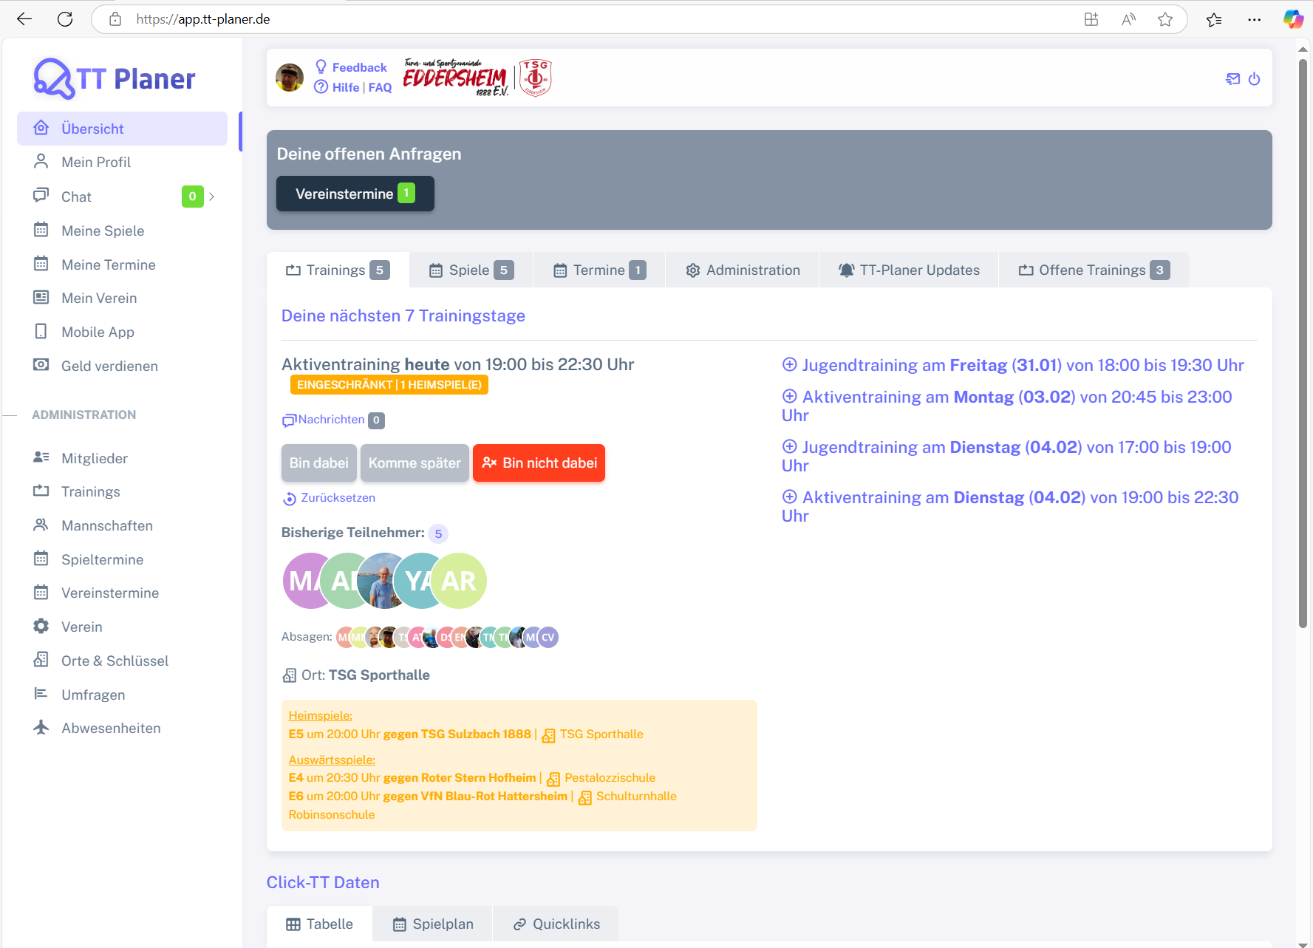
Chromium | Web | xpath=//*[@class='app-brand-link gap-2'] | xpath=//*[@class='menu-link']//div[contains(text(), 'Übersicht')] | xpath=//*[@class='menu-link']//div[contains(text(), 'Mein Profil')] | xpath=//*[@class='menu-link']//div[contains(text(), 'Chat')] | xpath=//*[@class='menu-link']//div[contains(text(), 'Meine Spiele')] | xpath=//*[@class='menu-link']//div[contains(text(), 'Meine Termine')] | xpath=//*[@class='menu-link']//div[contains(text(), 'Mein Verein')] | xpath=//*[@class='menu-link']//div[contains(text(), 'Mobile App')] | xpath=//*[@class='menu-link']//div[contains(text(), 'Geld verdienen')] | xpath=//*[@class='menu-link']//div[contains(text(), 'Mitglieder')] | xpath=//*[@class='menu-link']//div[contains(text(), 'Trainings')] | xpath=//*[@class='menu-link']//div[contains(text(), 'Mannschaften')] | xpath=//*[@class='menu-link']//div[contains(text(), 'Spieltermine')] | xpath=//*[@class='menu-link']//div[contains(text(), 'Vereinstermine')] | xpath=//*[@class='menu-link']//div[contains(text(), 'Verein')] | xpath=//*[@class='menu-link']//div[contains(text(), 'Orte und Schlüssel')] | xpath=//*[@class='menu-link']//div[contains(text(), 'Umfragen')] | xpath=//*[@class='menu-link']//div[contains(text(), 'Abwesenheiten')] |  |  |  |  | xpath=//*[@class='bx bx-power-off mr-5'] | Action
Pixel9Pro_API35 | Mobile |  |  |  |  |  |  |  |  |  |  |  |  |  |  |  |  |  |  |  |  |  |  | //android.widget.TextView[@text=""] | Action
Record / Control | Modus | lnkTTPlaner | menUeberblick | menMeinProfil | menChat | menMeineSpiele | menMeineTermine | menMeinVerein | menMobileApp | menGeldVerdienen | menMitglieder | menTrainings | menMannschaften | menSpieltermine | menVereinstermine | menVerein | menOrteUndSchluessel | menUmfragen | menAbwesenheiten | lnkFeedback | lnkHilfe | lnkFaq | icoKontakt | icoAbmelden | Action
Check defaults | <CHK> | <ENABLED> | <ENABLED> |  |  |  |  |  |  |  |  |  |  |  |  |  |  |  |  | <ENABLED> | <ENABLED> | <ENABLED> | <ENABLED> | <ENABLED> | <NOP>
Logoff | <SET> |  |  |  |  |  |  |  |  |  |  |  |  |  |  |  |  |  |  |  |  |  |  | X | <NOP>
Link TTPlaner Home | <SET> | X |  |  |  |  |  |  |  |  |  |  |  |  |  |  |  |  |  |  |  |  |  |  | <NOP>
Menueauswahl Überblick | <SET> |  | X |  |  |  |  |  |  |  |  |  |  |  |  |  |  |  |  |  |  |  |  |  | <NOP>
Menueauswahl Mein Profil | <SET> |  |  | X |  |  |  |  |  |  |  |  |  |  |  |  |  |  |  |  |  |  |  |  | <NOP>
Menueauswahl Chat | <SET> |  |  |  | X |  |  |  |  |  |  |  |  |  |  |  |  |  |  |  |  |  |  |  | <NOP>
Menueauswahl Meine Spiele | <SET> |  |  |  |  | X |  |  |  |  |  |  |  |  |  |  |  |  |  |  |  |  |  |  | <NOP>
Menueauswahl Meine Termine | <SET> |  |  |  |  |  | X |  |  |  |  |  |  |  |  |  |  |  |  |  |  |  |  |  | <NOP>
Menueauswahl Mein Verein | <SET> |  |  |  |  |  |  | X |  |  |  |  |  |  |  |  |  |  |  |  |  |  |  |  | <NOP>
Menueauswahl Mobile App | <SET> |  |  |  |  |  |  |  | X |  |  |  |  |  |  |  |  |  |  |  |  |  |  |  | <NOP>
Menueauswahl Geld verdienen | <SET> |  |  |  |  |  |  |  |  | X |  |  |  |  |  |  |  |  |  |  |  |  |  |  | <NOP>
Menueauswahl Mitglieder | <SET> |  |  |  |  |  |  |  |  |  | X |  |  |  |  |  |  |  |  |  |  |  |  |  | <NOP>
Menueauswahl Trainings | <SET> |  |  |  |  |  |  |  |  |  |  | X |  |  |  |  |  |  |  |  |  |  |  |  | <NOP>
Menueauswahl Mannschaften | <SET> |  |  |  |  |  |  |  |  |  |  |  | X |  |  |  |  |  |  |  |  |  |  |  | <NOP>
Menueauswahl Spieltermine | <SET> |  |  |  |  |  |  |  |  |  |  |  |  | X |  |  |  |  |  |  |  |  |  |  | <NOP>
Menueauswahl Vereinstermine | <SET> |  |  |  |  |  |  |  |  |  |  |  |  |  | X |  |  |  |  |  |  |  |  |  | <NOP>
Menueauswahl Verein | <SET> |  |  |  |  |  |  |  |  |  |  |  |  |  |  | X |  |  |  |  |  |  |  |  | <NOP>
Menueauswahl Orte und Schlüssel | <SET> |  |  |  |  |  |  |  |  |  |  |  |  |  |  |  | X |  |  |  |  |  |  |  | <NOP>
Menueauswahl Umfragen | <SET> |  |  |  |  |  |  |  |  |  |  |  |  |  |  |  |  | X |  |  |  |  |  |  | <NOP>
Menueauswahl Abwesenheiten | <SET> |  |  |  |  |  |  |  |  |  |  |  |  |  |  |  |  |  | X |  |  |  |  |  | <NOP>

